Pasaporte - HC
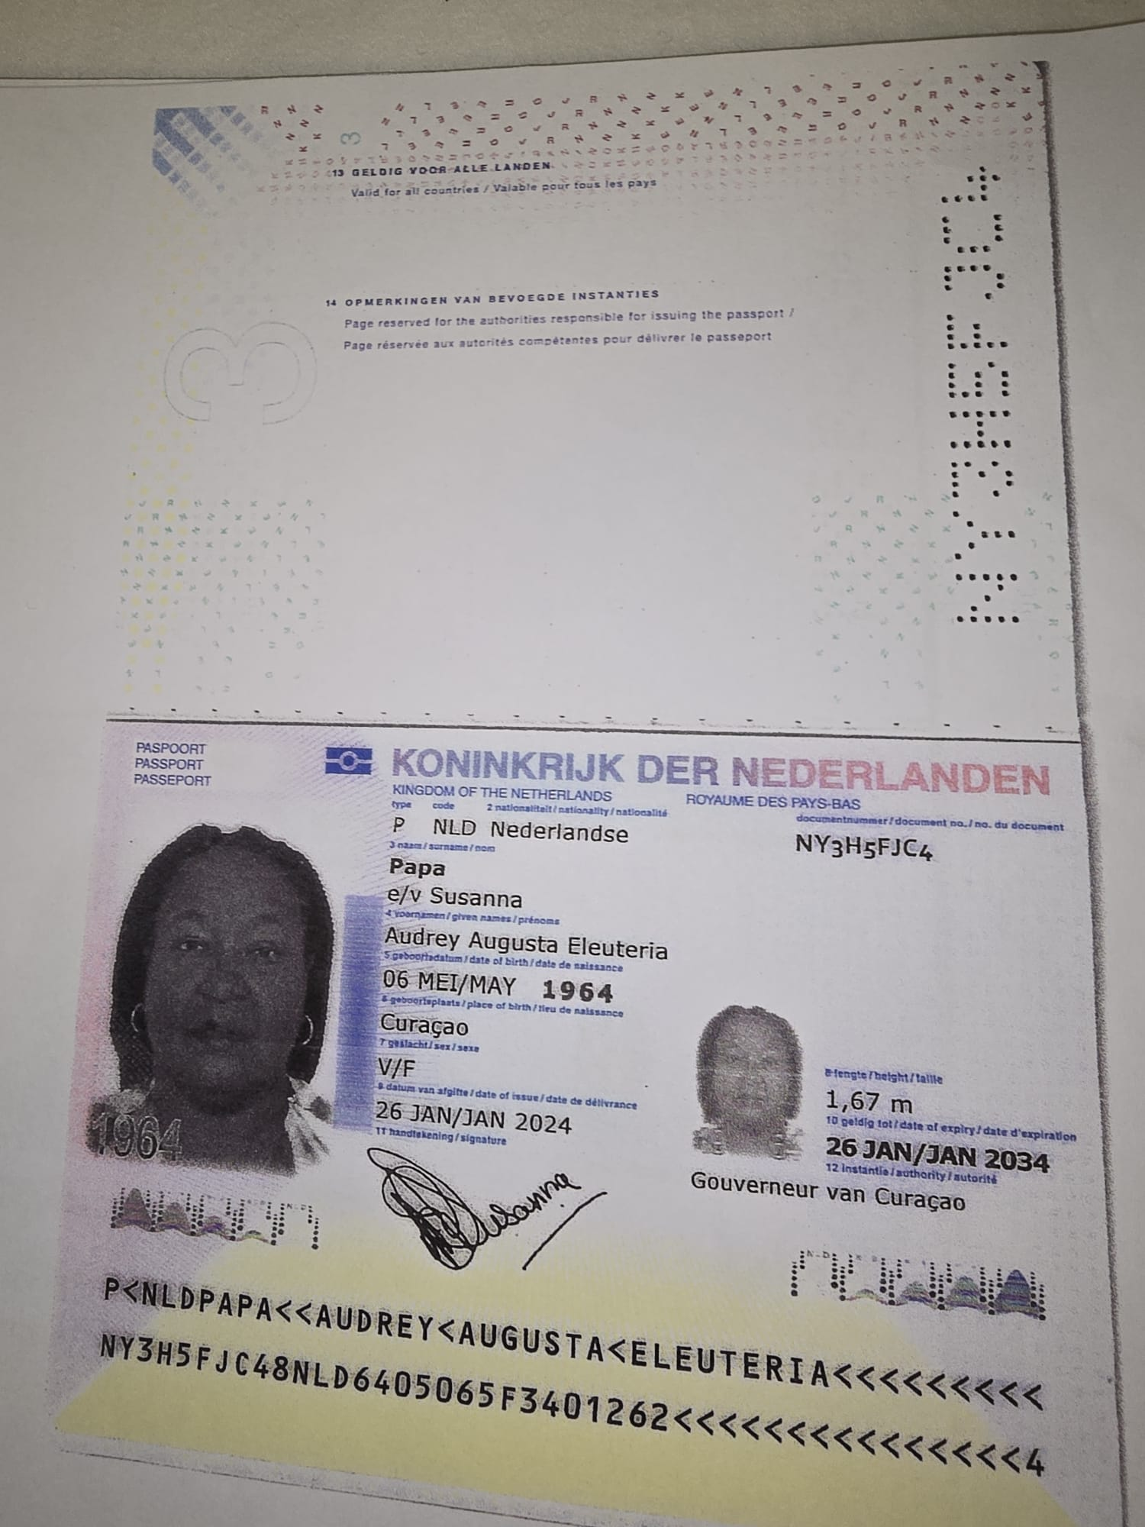

Nombre | Audrey
Nombre | Augusta
Nombre | Eleuteria
Apellido | Papa
Apellido de casada | Susanna
Género: . | Femenino
Pasaporte | NY3H5FJC4
Fecha de nacimiento | 06 de mayo 1964
Edad | 61 años
Estado civil
Dirección | Curazao, Paises bajos
Nacionalidad y domicilio:
Email: | auchie64@gmail.com
Teléfono | 59995167414
Profesión
RH | B-
Seguro
Peso | 120 kg
Altura | 1,67 M
Idioma | Español, papiamento, ingles
Estadia: | 21 al 30 de septiembre
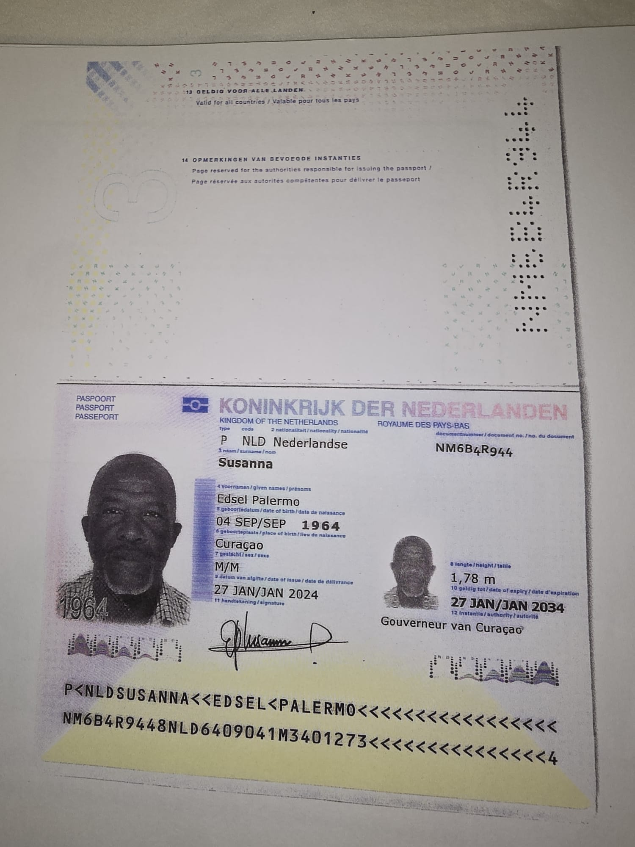

Nombre | Edsel
Nombre | Palermo
Apellido | Susanna
Apellido de casada
Género: . | masculino
Pasaporte | NM6B4R944
Fecha de nacimiento | 04 SEPT 1964
Edad | 61
Estado civil
Dirección
Nacionalidad y domicilio: | Curazao, Paises bajos
Email: | auchie64@gmail.com
Teléfono | 59995167414
Profesión
RH | O+
Seguro
Peso
Altura
Idioma | Español, ingles, papiamento
Estadia:

PAGOS
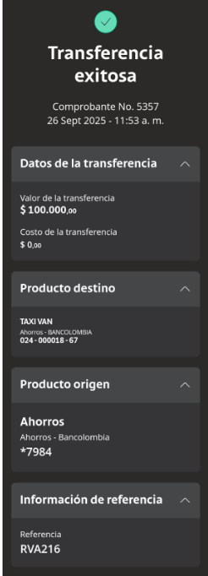
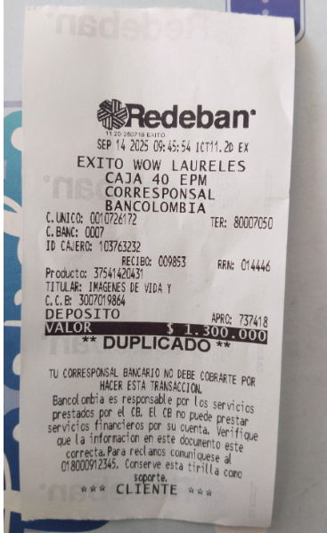

 |  |  |  |  | SAN DIEGO OCT

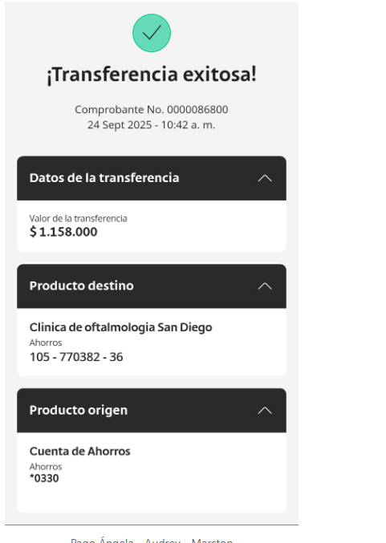
IVS DEPÓSITO | SAN DIEGO |  |  | SAN DIEGO
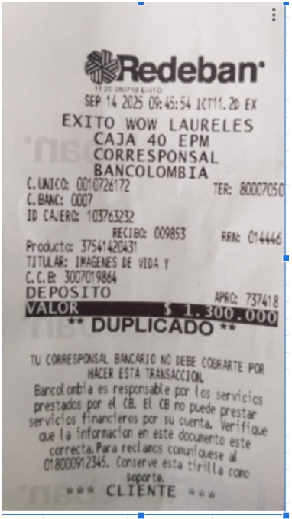
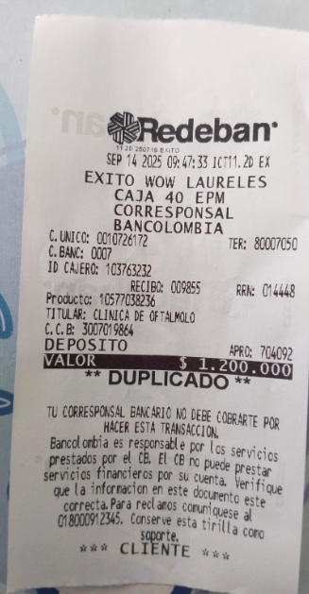
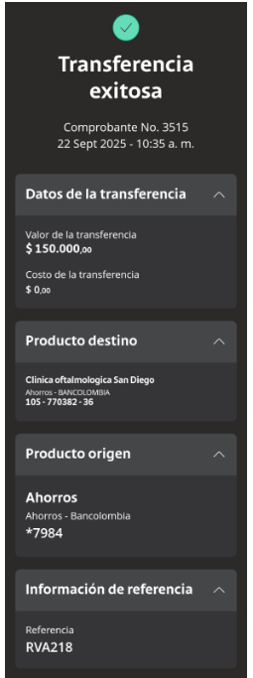
 |  |  | 105 770 382 36

 |  | UROLOGO

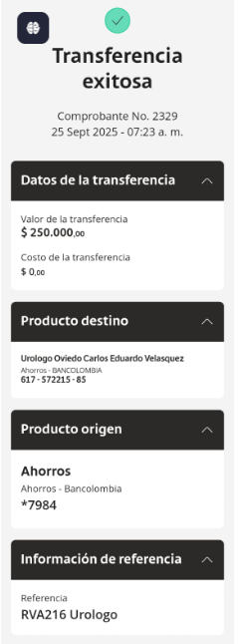

TAXI VAN

AUDREY Confirmación de
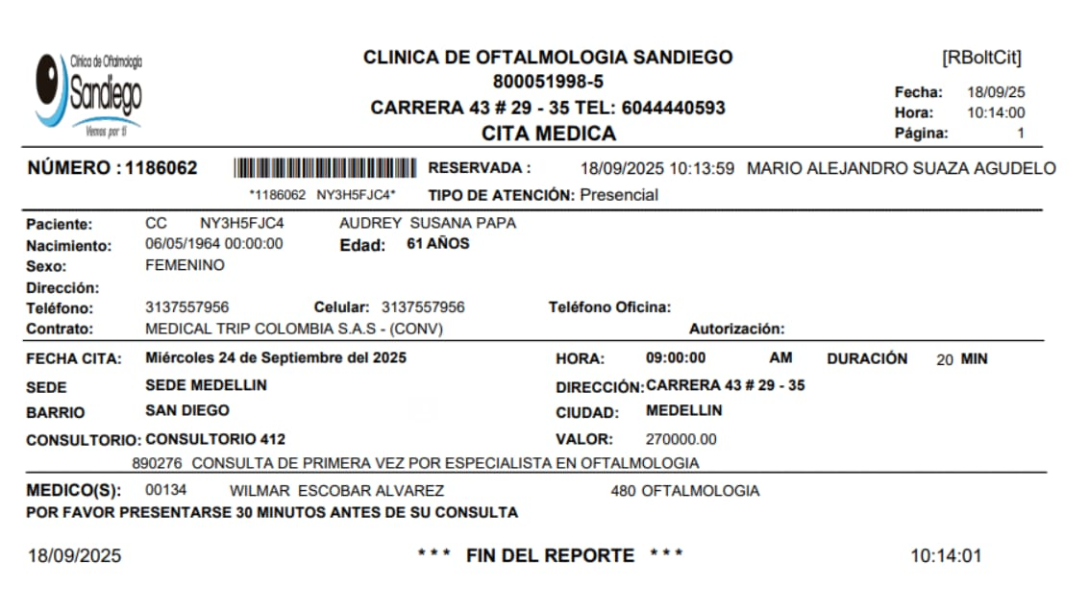

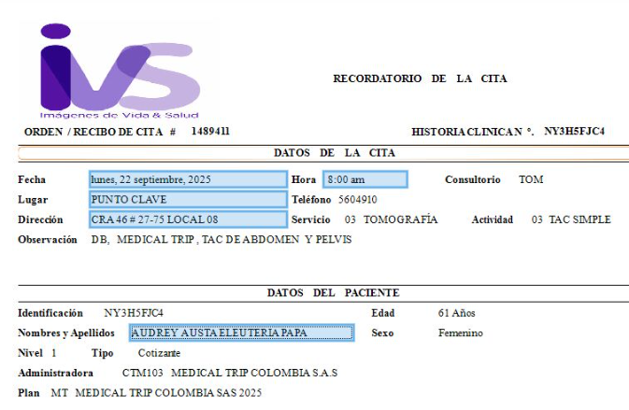
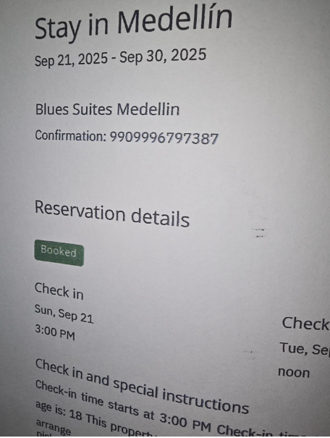
TAC ABDOMEN
 | HOTEL BLUE SUITES - PAX RESERVÓ DIRECTAMENTE
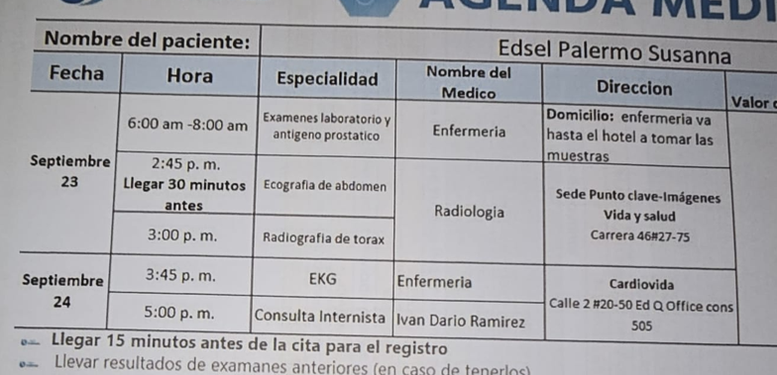
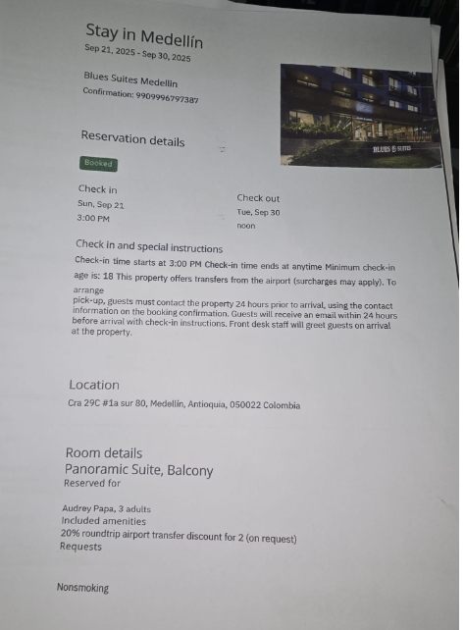

 | HOTEL BLUES SUITES MEDELLIN
 | CARRERA 29 C No 1A SUR - 80

CITA OFTALMOLOGIA

EDSEL confirmación de
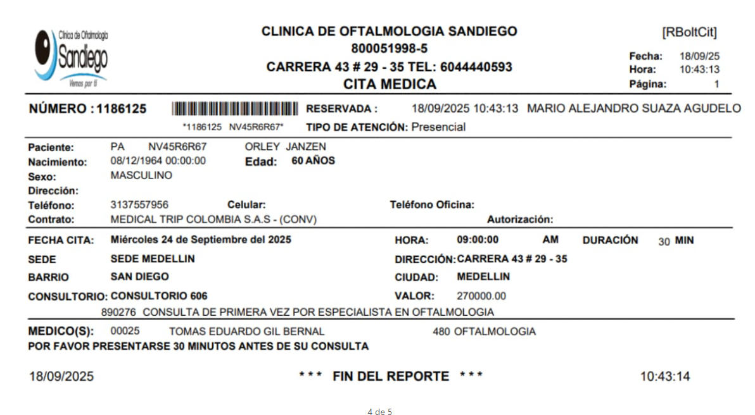
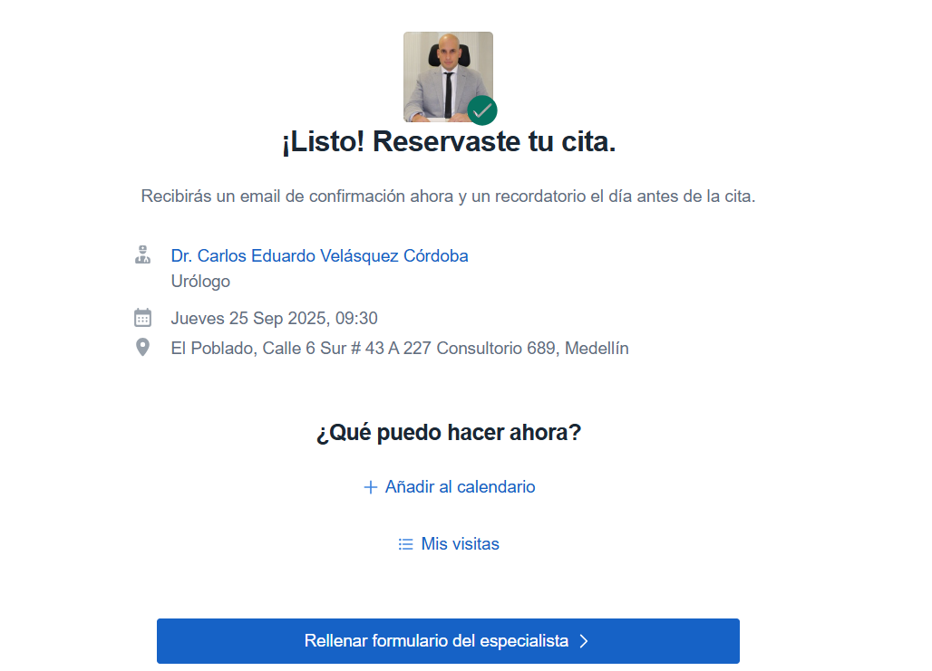
TAC ABDOMEN | HOTEL BLUE SUITES - PAX RESERVÓ DIRECTAMENTE
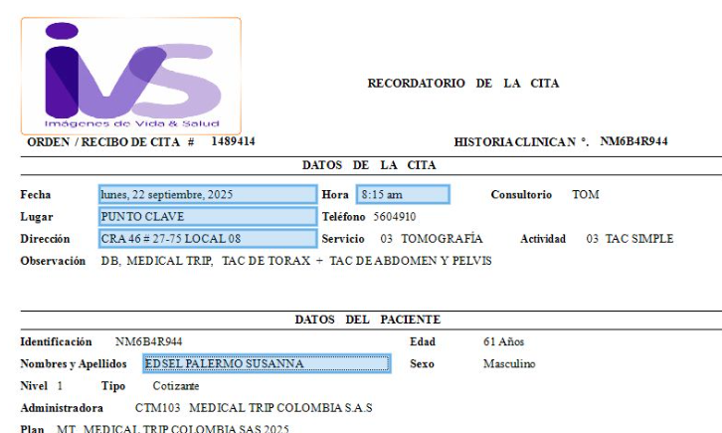

 | CITA URÓLOGO

Vuelo
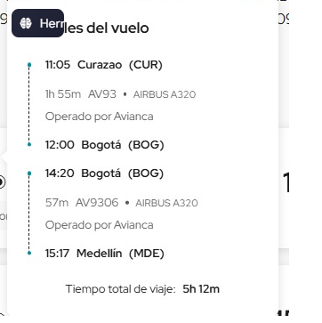
2025-09-21 | 2025-09-30

